Flx
Noções Básicas De Fluxogramas:
 | Um fluxograma é representação gráfica de um processo, passo à passo. É um processo de
normalização muito útil, principalmente quando temos que determinar um projeto complexo.
 | Desenvolvem-se o fluxograma de cima para baixo, da esquerda para a direita, as questões
devem ser apresentadas de forma a admitir 2 reposta: Sim (S) ou Não (N)
 | Simbologia:
INÍCIO
 | Início ou Fim de |  | Operação ou
Dar Baixa Na Lista
 | processo |  | processamento
FIM

 |  | Sentido do Fluxo | Dúvidas ou decisão:
Decisão?
Cortar?
 |  |  |  |  | N
 | Conector de rotina:
 |  |  |  | S

5
inicio
1
alexandre | 42 | rodrigo | 15
carlos | 44 | maurick | 16
alex | 34 | lucas | 17
maurick | 16 | andre. | 18
lim=lim+1
matheus | 30 | eduardo | 19
tiago | 34 | amarildo | 20
thiago | 28 | sheila | 27
sheila | 27 | thiago | 28
fim da matriz?
jean | 35 | matheus | 30
amarildo | 20 | taciana | 32
lucas | 17 | alex | 34
ir para rotina de ordenação
rodrigo | 15 | tiago | 34
eduardo | 19 | jean | 35
marcia | 35 | marcia | 35
taciana | 32 | wili | 36
wili | 36 | alexandre | 42
antonio | 51 | carlos | 44
andre. | 18 | antonio | 51
n(lim)=nome
Inicio

1
Lim=0

2

Lim=lim+1

linha está em branco?

2

Lim=Lim-1

dimencionar
vetor dos nomes:
vetor das idades:
com limite em lim

Plan2
INÍCIO
3

declarar variaveis
(Lim;k;c;s)
C=0

4
A
C=C+1
MOSTRAR TABELA
Lim=0

B
C>Lim?
FIM
S=S+1
NovaListadosNomes(S)=Nomes(K)Novalistadasidades(S)=Idades(K)
lim=Lim + 1

É linha em Branco?
Nomes(K)="" Idades(K)=0
N
Nome(C)=""?
B
A
 | S
1
S
N

Declarar vertor dos nomes;idades com limite em Lim
Nomes(K) > idades(C)?
N

A

k=0
S
K=C

c

k=k+1
A

k>Lim
N
lê nome(k);
Idade(k)
c

S=0:K=0

1

K=K+1

K>Lim?
Nome(K)=""?
N
3

S

S=Lim?
S
1
4

K=0

1

7
Operadores Lógicos:
"And", "Or"
Seja a Tabela de Vendas de Produtos Abaixo:
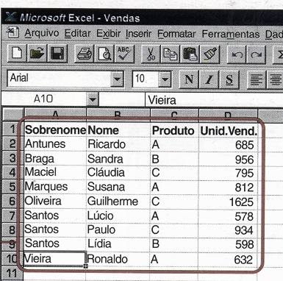

Relacione o conjunto dos vendedores do produto A
Faça o fluxograma para classificar os vendedores dos produtos, por produtos.

 | 165

10
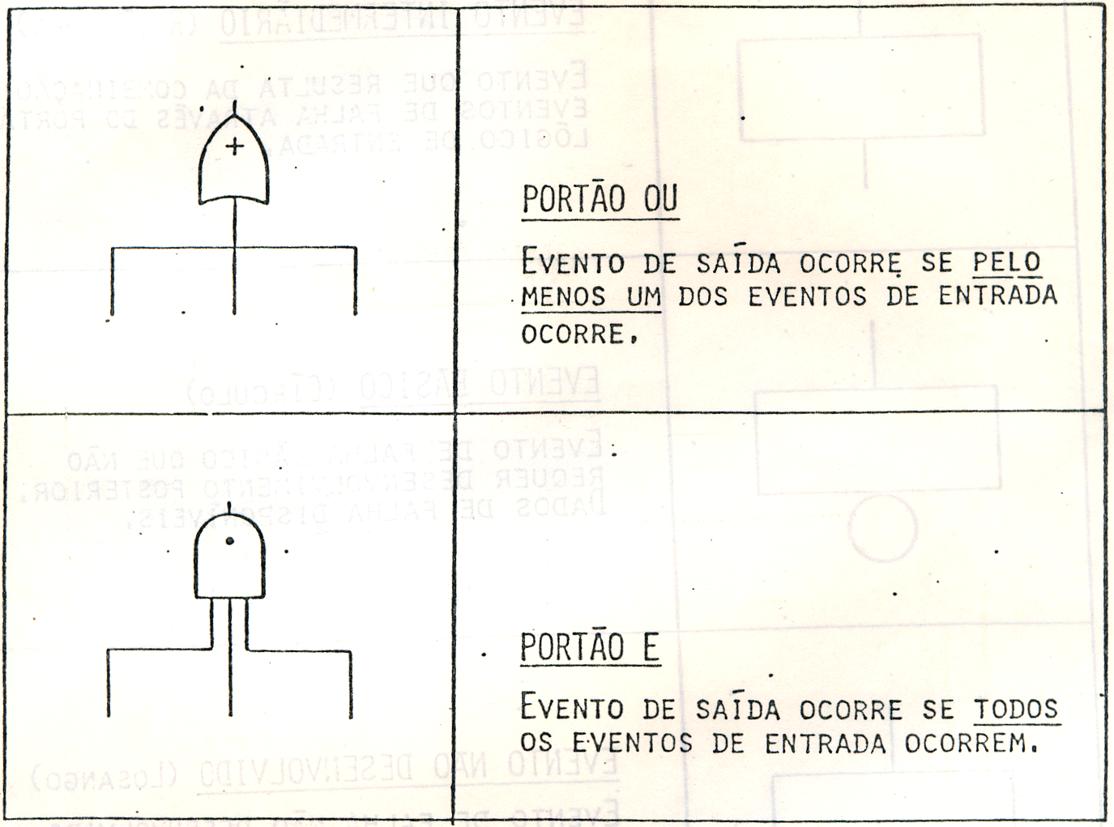
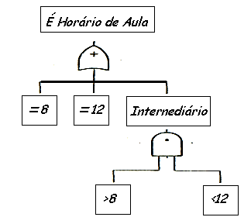
 | Tabela-Verdade
Uma tabela-verdade abrange os arranjos possíveis entre os juizos de proporções simples
Através desses arranjos obtem-se os juizos de proporções compostas valendo-se da regra
de montagem dos conectivos.

Negação: ~ (Não) |  |  | Disjunção: V (ou) |  |  | Conjunção Ù ( e)

 | p | ~p | p | q | pVq | p | q | pÙq
 | V | F | V | V | V | V | V | V
 | F | V | V | F | V | V | F | F
 |  |  | F | V | V | F | V | F
 |  |  | F | F | F | F | F | F

